关系图
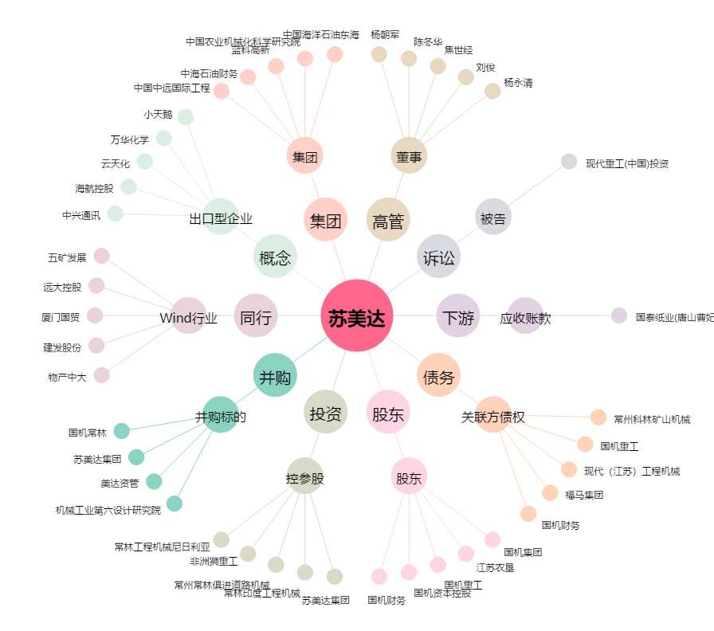
苏美达[600710.SH] - 关系概览图

